입력방법
1. '위험률입력' 시트의 값을 채운 뒤 연두색 영역을 복사합니다.

COMPANY_NAME | RISK_NAME | APPROVAL_DATE | FACTORS | RATES | COMMENT | 기간구조 | 성별(F1) | 급수(F2) | 운전(F3) | 금액(F4) | 가입/사고연령(F5) | 가변1(F6) | 가변2(F7) | 가변3(F8) | 가변4(F9) | 0 | 1 | 2 | 3 | 4 | 5 | 6 | 7 | 8 | 9 | 10 | 11 | 12 | 13 | 14 | 15 | 16 | 17 | 18 | 19 | 20 | 21 | 22 | 23 | 24 | 25 | 26 | 27 | 28 | 29 | 30 | 31 | 32 | 33 | 34 | 35 | 36 | 37 | 38 | 39 | 40 | 41 | 42 | 43 | 44 | 45 | 46 | 47 | 48 | 49 | 50 | 51 | 52 | 53 | 54 | 55 | 56 | 57 | 58 | 59 | 60 | 61 | 62 | 63 | 64 | 65 | 66 | 67 | 68 | 69 | 70 | 71 | 72 | 73 | 74 | 75 | 76 | 77 | 78 | 79 | 80 | 81 | 82 | 83 | 84 | 85 | 86 | 87 | 88 | 89 | 90 | 91 | 92 | 93 | 94 | 95 | 96 | 97 | 98 | 99 | 100 | 101 | 102 | 103 | 104 | 105 | 106 | 107 | 108 | 109 | 110 | 111 | 112 | 113 | 114 | 115 | 116 | 117 | 118 | 119 | 120 | 121 | 122 | 123 | 124 | 125 | 126 | 127 | 128 | 129 | 130 | 131 | 132 | 133 | 134 | 135 | 136 | 137 | 138 | 139 | 140 | 141 | 142 | 143 | 144 | 145 | 146 | 147 | 148 | 149 | 150 | 151 | 152 | 153 | 154 | 155 | 156 | 157 | 158 | 159 | 160 | 161 | 162 | 163 | 164 | 165 | 166 | 167 | 168 | 169 | 170 | 171 | 172 | 173 | 174 | 175 | 176 | 177 | 178 | 179 | 180 | 181 | 182 | 183 | 184 | 185 | 186 | 187 | 188 | 189 | 190 | 191 | 192 | 193 | 194 | 195 | 196 | 197 | 198 | 199 | 200 | 201 | 202 | 203 | 204 | 205 | 206 | 207 | 208 | 209 | 210 | 211 | 212 | 213 | 214 | 215 | 216 | 217 | 218 | 219 | 220 | 221 | 222 | 223 | 224 | 225 | 226 | 227 | 228 | 229 | 230 | 231 | 232 | 233 | 234 | 235 | 236 | 237 | 238 | 239
한화손해보험 | 교통상해사망률 | 202402 | 1|1||1|||||| | |||||||||||||||0.000112|0.000127|0.00014|0.000148|0.00015|0.000149|0.000147|0.000146|0.000146|0.000147|0.000147|0.000146|0.000144|0.000141|0.000138|0.000135|0.000132|0.000129|0.000127|0.000125|0.000125|0.000125|0.000127|0.000128|0.000131|0.000133|0.000135|0.000137|0.000139|0.00014|0.000141|0.000142|0.000142|0.000143|0.000143|0.000143|0.000143|0.000145|0.000147|0.00015|0.000153|0.000154|0.000156|0.00016|0.000165|0.000171|0.000177|0.00018|0.000182|0.000183|0.000184|0.000184|0.000184|0.000189|0.000199|0.000214|0.000228|0.000238|0.000243|0.000243|0.000242|0.000242|0.000241|0.000242|0.000242|0.000242|0.000242|0.000242|0.000242|0.000242|0.000242|0.000242|0.000242|0.000241|0.000242|0.000242|0.000243|0.000242|0.000237|0.00023|0.000221|0.000213|0.000209|0.000208|0.000208|0.000209|0.000209|0.000209|0.000209|0.000209|0.000209|0.000209|0.000209|0.000209|0.000209|0.000209|||||||||||||||||||||||||||||||||||||||||||||||||||||||||||||||||||||||||||||||||||||||||||||||||||||||||||||||||||||||||||||||||| | 운전자 | 1 | 1 |  | 1 |  |  |  |  |  |  |  |  |  |  |  |  |  |  |  |  |  |  |  |  |  | 0.000112 | 0.000127 | 0.00014 | 0.000148 | 0.00015 | 0.000149 | 0.000147 | 0.000146 | 0.000146 | 0.000147 | 0.000147 | 0.000146 | 0.000144 | 0.000141 | 0.000138 | 0.000135 | 0.000132 | 0.000129 | 0.000127 | 0.000125 | 0.000125 | 0.000125 | 0.000127 | 0.000128 | 0.000131 | 0.000133 | 0.000135 | 0.000137 | 0.000139 | 0.00014 | 0.000141 | 0.000142 | 0.000142 | 0.000143 | 0.000143 | 0.000143 | 0.000143 | 0.000145 | 0.000147 | 0.00015 | 0.000153 | 0.000154 | 0.000156 | 0.00016 | 0.000165 | 0.000171 | 0.000177 | 0.00018 | 0.000182 | 0.000183 | 0.000184 | 0.000184 | 0.000184 | 0.000189 | 0.000199 | 0.000214 | 0.000228 | 0.000238 | 0.000243 | 0.000243 | 0.000242 | 0.000242 | 0.000241 | 0.000242 | 0.000242 | 0.000242 | 0.000242 | 0.000242 | 0.000242 | 0.000242 | 0.000242 | 0.000242 | 0.000242 | 0.000241 | 0.000242 | 0.000242 | 0.000243 | 0.000242 | 0.000237 | 0.00023 | 0.000221 | 0.000213 | 0.000209 | 0.000208 | 0.000208 | 0.000209 | 0.000209 | 0.000209 | 0.000209 | 0.000209 | 0.000209 | 0.000209 | 0.000209 | 0.000209 | 0.000209 | 0.000209
한화손해보험 | 교통상해사망률 | 202402 | 1|2||1|||||| | |||||||||||||||0.000063|0.000072|0.000078|0.000081|0.000081|0.000081|0.000081|0.000081|0.00008|0.000078|0.000075|0.000073|0.000071|0.000071|0.000071|0.000071|0.000071|0.000071|0.00007|0.00007|0.00007|0.000069|0.000069|0.000069|0.000069|0.000069|0.000069|0.000069|0.000069|0.000069|0.000069|0.00007|0.00007|0.00007|0.000071|0.000071|0.000071|0.000071|0.000071|0.000072|0.000073|0.000073|0.000074|0.000074|0.000075|0.000076|0.000077|0.000078|0.000079|0.000083|0.000088|0.000093|0.000096|0.000098|0.000099|0.000101|0.000103|0.000106|0.000108|0.000109|0.000109|0.000108|0.000108|0.000108|0.000108|0.000108|0.000108|0.000108|0.000108|0.000108|0.000108|0.000108|0.000108|0.000109|0.000109|0.000108|0.000106|0.000103|0.0001|0.000098|0.000097|0.000097|0.000098|0.000098|0.000098|0.000098|0.000098|0.000098|0.000098|0.000098|0.000098|0.000098|0.000098|0.000098|0.000098|0.000098|||||||||||||||||||||||||||||||||||||||||||||||||||||||||||||||||||||||||||||||||||||||||||||||||||||||||||||||||||||||||||||||||| | 운전자 | 1 | 2 |  | 1 |  |  |  |  |  |  |  |  |  |  |  |  |  |  |  |  |  |  |  |  |  | 0.000063 | 0.000072 | 0.000078 | 0.000081 | 0.000081 | 0.000081 | 0.000081 | 0.000081 | 0.00008 | 0.000078 | 0.000075 | 0.000073 | 0.000071 | 0.000071 | 0.000071 | 0.000071 | 0.000071 | 0.000071 | 0.00007 | 0.00007 | 0.00007 | 0.000069 | 0.000069 | 0.000069 | 0.000069 | 0.000069 | 0.000069 | 0.000069 | 0.000069 | 0.000069 | 0.000069 | 0.00007 | 0.00007 | 0.00007 | 0.000071 | 0.000071 | 0.000071 | 0.000071 | 0.000071 | 0.000072 | 0.000073 | 0.000073 | 0.000074 | 0.000074 | 0.000075 | 0.000076 | 0.000077 | 0.000078 | 0.000079 | 0.000083 | 0.000088 | 0.000093 | 0.000096 | 0.000098 | 0.000099 | 0.000101 | 0.000103 | 0.000106 | 0.000108 | 0.000109 | 0.000109 | 0.000108 | 0.000108 | 0.000108 | 0.000108 | 0.000108 | 0.000108 | 0.000108 | 0.000108 | 0.000108 | 0.000108 | 0.000108 | 0.000108 | 0.000109 | 0.000109 | 0.000108 | 0.000106 | 0.000103 | 0.0001 | 0.000098 | 0.000097 | 0.000097 | 0.000098 | 0.000098 | 0.000098 | 0.000098 | 0.000098 | 0.000098 | 0.000098 | 0.000098 | 0.000098 | 0.000098 | 0.000098 | 0.000098 | 0.000098 | 0.000098
한화손해보험 | 교통상해사망률 | 202402 | 1|1||2|||||| | |||||||||||||||0.000372|0.000389|0.000402|0.000412|0.000419|0.000427|0.000436|0.000444|0.000451|0.000455|0.000455|0.00045|0.000442|0.000433|0.000416|0.000397|0.00038|0.000368|0.000363|0.000362|0.000364|0.000372|0.000384|0.000394|0.000401|0.000406|0.000412|0.000421|0.000433|0.000445|0.000456|0.000465|0.000475|0.00048|0.000481|0.000482|0.000485|0.000491|0.000499|0.000508|0.000516|0.000523|0.000529|0.000537|0.000545|0.000555|0.000563|0.000571|0.000577|0.000582|0.000585|0.000586|0.000587|0.000596|0.000617|0.000647|0.00068|0.000706|0.000718|0.000721|0.000719|0.000716|0.000715|0.000715|0.000716|0.000716|0.000716|0.000716|0.000716|0.000716|0.000716|0.000716|0.000715|0.000715|0.000716|0.000719|0.00072|0.000717|0.000704|0.000681|0.000654|0.000631|0.000619|0.000615|0.000617|0.000619|0.00062|0.00062|0.00062|0.00062|0.00062|0.00062|0.00062|0.00062|0.00062|0.00062|||||||||||||||||||||||||||||||||||||||||||||||||||||||||||||||||||||||||||||||||||||||||||||||||||||||||||||||||||||||||||||||||| | 비운전자 | 1 | 1 |  | 2 |  |  |  |  |  |  |  |  |  |  |  |  |  |  |  |  |  |  |  |  |  | 0.000372 | 0.000389 | 0.000402 | 0.000412 | 0.000419 | 0.000427 | 0.000436 | 0.000444 | 0.000451 | 0.000455 | 0.000455 | 0.00045 | 0.000442 | 0.000433 | 0.000416 | 0.000397 | 0.00038 | 0.000368 | 0.000363 | 0.000362 | 0.000364 | 0.000372 | 0.000384 | 0.000394 | 0.000401 | 0.000406 | 0.000412 | 0.000421 | 0.000433 | 0.000445 | 0.000456 | 0.000465 | 0.000475 | 0.00048 | 0.000481 | 0.000482 | 0.000485 | 0.000491 | 0.000499 | 0.000508 | 0.000516 | 0.000523 | 0.000529 | 0.000537 | 0.000545 | 0.000555 | 0.000563 | 0.000571 | 0.000577 | 0.000582 | 0.000585 | 0.000586 | 0.000587 | 0.000596 | 0.000617 | 0.000647 | 0.00068 | 0.000706 | 0.000718 | 0.000721 | 0.000719 | 0.000716 | 0.000715 | 0.000715 | 0.000716 | 0.000716 | 0.000716 | 0.000716 | 0.000716 | 0.000716 | 0.000716 | 0.000716 | 0.000715 | 0.000715 | 0.000716 | 0.000719 | 0.00072 | 0.000717 | 0.000704 | 0.000681 | 0.000654 | 0.000631 | 0.000619 | 0.000615 | 0.000617 | 0.000619 | 0.00062 | 0.00062 | 0.00062 | 0.00062 | 0.00062 | 0.00062 | 0.00062 | 0.00062 | 0.00062 | 0.00062
한화손해보험 | 교통상해사망률 | 202402 | 1|2||2|||||| | |||||||||||||||0.000315|0.000317|0.00032|0.000322|0.000324|0.000327|0.000329|0.000332|0.000334|0.000334|0.000333|0.000331|0.000327|0.000322|0.000318|0.000313|0.000308|0.000303|0.000299|0.000299|0.000304|0.000312|0.000324|0.000337|0.000351|0.000364|0.000377|0.000379|0.000379|0.000379|0.000379|0.00038|0.000382|0.000385|0.000389|0.000394|0.000397|0.0004|0.000402|0.000404|0.000407|0.000411|0.000415|0.000417|0.000418|0.000417|0.000416|0.00042|0.000431|0.000448|0.000465|0.000477|0.000485|0.000494|0.000511|0.000534|0.000556|0.000564|0.000564|0.000564|0.000564|0.000564|0.000564|0.000564|0.000564|0.000564|0.000564|0.000564|0.000564|0.000564|0.000564|0.000564|0.000564|0.000564|0.000564|0.000564|0.000564|0.000554|0.00053|0.000507|0.000491|0.000486|0.000486|0.000489|0.00049|0.00049|0.00049|0.00049|0.00049|0.00049|0.00049|0.00049|0.00049|0.00049|0.00049|0.00049|||||||||||||||||||||||||||||||||||||||||||||||||||||||||||||||||||||||||||||||||||||||||||||||||||||||||||||||||||||||||||||||||| | 비운전자 | 1 | 2 |  | 2 |  |  |  |  |  |  |  |  |  |  |  |  |  |  |  |  |  |  |  |  |  | 0.000315 | 0.000317 | 0.00032 | 0.000322 | 0.000324 | 0.000327 | 0.000329 | 0.000332 | 0.000334 | 0.000334 | 0.000333 | 0.000331 | 0.000327 | 0.000322 | 0.000318 | 0.000313 | 0.000308 | 0.000303 | 0.000299 | 0.000299 | 0.000304 | 0.000312 | 0.000324 | 0.000337 | 0.000351 | 0.000364 | 0.000377 | 0.000379 | 0.000379 | 0.000379 | 0.000379 | 0.00038 | 0.000382 | 0.000385 | 0.000389 | 0.000394 | 0.000397 | 0.0004 | 0.000402 | 0.000404 | 0.000407 | 0.000411 | 0.000415 | 0.000417 | 0.000418 | 0.000417 | 0.000416 | 0.00042 | 0.000431 | 0.000448 | 0.000465 | 0.000477 | 0.000485 | 0.000494 | 0.000511 | 0.000534 | 0.000556 | 0.000564 | 0.000564 | 0.000564 | 0.000564 | 0.000564 | 0.000564 | 0.000564 | 0.000564 | 0.000564 | 0.000564 | 0.000564 | 0.000564 | 0.000564 | 0.000564 | 0.000564 | 0.000564 | 0.000564 | 0.000564 | 0.000564 | 0.000564 | 0.000554 | 0.00053 | 0.000507 | 0.000491 | 0.000486 | 0.000486 | 0.000489 | 0.00049 | 0.00049 | 0.00049 | 0.00049 | 0.00049 | 0.00049 | 0.00049 | 0.00049 | 0.00049 | 0.00049 | 0.00049 | 0.00049
한화손해보험 | 교통상해사망률 | 202402 | 1|1||4|||||| | |||||||||||||||0.000086|0.000093|0.000098|0.000102|0.000104|0.000104|0.000103|0.000102|0.000102|0.000103|0.000104|0.000105|0.000106|0.000106|0.000106|0.000107|0.000107|0.000108|0.000108|0.000108|0.000109|0.000109|0.000109|0.000109|0.00011|0.00011|0.000111|0.000111|0.000111|0.000111|0.000111|0.00011|0.00011|0.000111|0.000112|0.000113|0.000114|0.000115|0.000115|0.000115|0.000116|0.000116|0.000118|0.00012|0.000125|0.00013|0.000134|0.000137|0.00014|0.000144|0.00015|0.000156|0.000161|0.000165|0.000171|0.000178|0.000188|0.000198|0.000206|0.000213|0.000216|0.000217|0.000217|0.000217|0.000217|0.000217|0.000217|0.000217|0.000217|0.000217|0.000217|0.000217|0.000217|0.000217|0.000217|0.000218|0.000217|0.000213|0.000205|0.000195|0.000186|0.000181|0.000178|0.000179|0.000179|0.00018|0.00018|0.00018|0.00018|0.00018|0.00018|0.00018|0.00018|0.00018|0.00018|0.00018|||||||||||||||||||||||||||||||||||||||||||||||||||||||||||||||||||||||||||||||||||||||||||||||||||||||||||||||||||||||||||||||||| | 영업용 | 1 | 1 |  | 4 |  |  |  |  |  |  |  |  |  |  |  |  |  |  |  |  |  |  |  |  |  | 0.000086 | 0.000093 | 0.000098 | 0.000102 | 0.000104 | 0.000104 | 0.000103 | 0.000102 | 0.000102 | 0.000103 | 0.000104 | 0.000105 | 0.000106 | 0.000106 | 0.000106 | 0.000107 | 0.000107 | 0.000108 | 0.000108 | 0.000108 | 0.000109 | 0.000109 | 0.000109 | 0.000109 | 0.00011 | 0.00011 | 0.000111 | 0.000111 | 0.000111 | 0.000111 | 0.000111 | 0.00011 | 0.00011 | 0.000111 | 0.000112 | 0.000113 | 0.000114 | 0.000115 | 0.000115 | 0.000115 | 0.000116 | 0.000116 | 0.000118 | 0.00012 | 0.000125 | 0.00013 | 0.000134 | 0.000137 | 0.00014 | 0.000144 | 0.00015 | 0.000156 | 0.000161 | 0.000165 | 0.000171 | 0.000178 | 0.000188 | 0.000198 | 0.000206 | 0.000213 | 0.000216 | 0.000217 | 0.000217 | 0.000217 | 0.000217 | 0.000217 | 0.000217 | 0.000217 | 0.000217 | 0.000217 | 0.000217 | 0.000217 | 0.000217 | 0.000217 | 0.000217 | 0.000218 | 0.000217 | 0.000213 | 0.000205 | 0.000195 | 0.000186 | 0.000181 | 0.000178 | 0.000179 | 0.000179 | 0.00018 | 0.00018 | 0.00018 | 0.00018 | 0.00018 | 0.00018 | 0.00018 | 0.00018 | 0.00018 | 0.00018 | 0.00018
한화손해보험 | 교통상해사망률 | 202402 | 1|2||4|||||| | |||||||||||||||0.000044|0.00005|0.000054|0.000056|0.000056|0.000054|0.000051|0.000049|0.000047|0.000046|0.000046|0.000045|0.000046|0.000046|0.000046|0.000046|0.000046|0.000046|0.000046|0.000046|0.000046|0.000046|0.000046|0.000046|0.000046|0.000046|0.000046|0.000046|0.000046|0.000046|0.000046|0.000046|0.000047|0.000047|0.000048|0.000048|0.000048|0.000049|0.000049|0.000049|0.000049|0.00005|0.00005|0.000051|0.000051|0.000051|0.000052|0.000052|0.000054|0.000056|0.000058|0.000059|0.000061|0.000064|0.000069|0.000076|0.000082|0.000086|0.000088|0.000088|0.000088|0.000088|0.000088|0.000088|0.000088|0.000088|0.000088|0.000088|0.000088|0.000088|0.000088|0.000088|0.000088|0.000088|0.000088|0.000087|0.000086|0.000083|0.000079|0.000075|0.000073|0.000072|0.000072|0.000073|0.000073|0.000073|0.000073|0.000073|0.000073|0.000073|0.000073|0.000073|0.000073|0.000073|0.000073|0.000073|||||||||||||||||||||||||||||||||||||||||||||||||||||||||||||||||||||||||||||||||||||||||||||||||||||||||||||||||||||||||||||||||| | 영업용 | 1 | 2 |  | 4 |  |  |  |  |  |  |  |  |  |  |  |  |  |  |  |  |  |  |  |  |  | 0.000044 | 0.00005 | 0.000054 | 0.000056 | 0.000056 | 0.000054 | 0.000051 | 0.000049 | 0.000047 | 0.000046 | 0.000046 | 0.000045 | 0.000046 | 0.000046 | 0.000046 | 0.000046 | 0.000046 | 0.000046 | 0.000046 | 0.000046 | 0.000046 | 0.000046 | 0.000046 | 0.000046 | 0.000046 | 0.000046 | 0.000046 | 0.000046 | 0.000046 | 0.000046 | 0.000046 | 0.000046 | 0.000047 | 0.000047 | 0.000048 | 0.000048 | 0.000048 | 0.000049 | 0.000049 | 0.000049 | 0.000049 | 0.00005 | 0.00005 | 0.000051 | 0.000051 | 0.000051 | 0.000052 | 0.000052 | 0.000054 | 0.000056 | 0.000058 | 0.000059 | 0.000061 | 0.000064 | 0.000069 | 0.000076 | 0.000082 | 0.000086 | 0.000088 | 0.000088 | 0.000088 | 0.000088 | 0.000088 | 0.000088 | 0.000088 | 0.000088 | 0.000088 | 0.000088 | 0.000088 | 0.000088 | 0.000088 | 0.000088 | 0.000088 | 0.000088 | 0.000088 | 0.000087 | 0.000086 | 0.000083 | 0.000079 | 0.000075 | 0.000073 | 0.000072 | 0.000072 | 0.000073 | 0.000073 | 0.000073 | 0.000073 | 0.000073 | 0.000073 | 0.000073 | 0.000073 | 0.000073 | 0.000073 | 0.000073 | 0.000073 | 0.000073

 |  |  |  | 붉은색 박스 영역을 복사
 |  |  |  | (FACTORS, RATES 2개 컬럼은 수식)

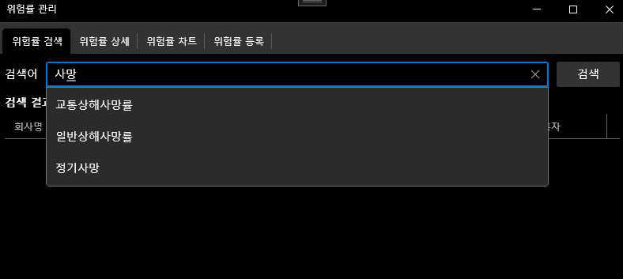
* COMMENT에 FACTOR(F1~F9) 값에 대한 설명을 추가합니다.
** 위험률명(RISK_NAME)을 지정 할 때 이미 등록된 동일한 위험률이 있을 경우 그 위험률을 사용해야합니다.
(즉, 동일한 위험에 대한 위험률명은 일치하도록 해야합니다.)

2. '위험률 등록' 탭을 선택 후 복사 값을 붙여 넣은 후 등록 버튼을 클릭합니다.
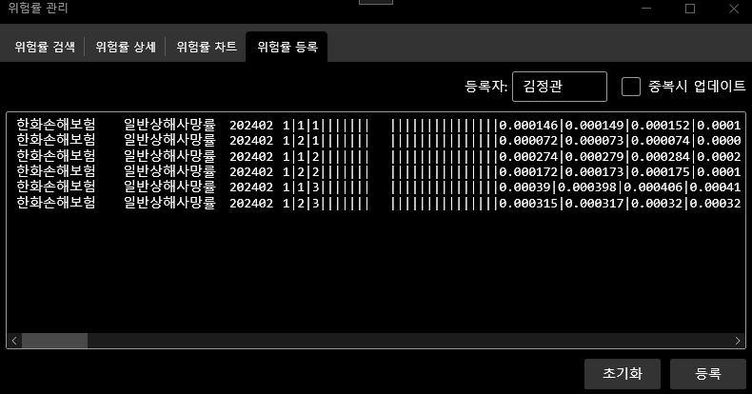

 |  |  |  |  |  |  |  |  |  |  |  | 위험률 검색' 탭에서 동일한 위험률명이 등록되어 있는지 확인합니다.

3. 등록에 성공한 위험률의 경우 텍스트박스에서 제거되며 실패한 라인의 경우 실패사유가 라인끝에 추가됩니다
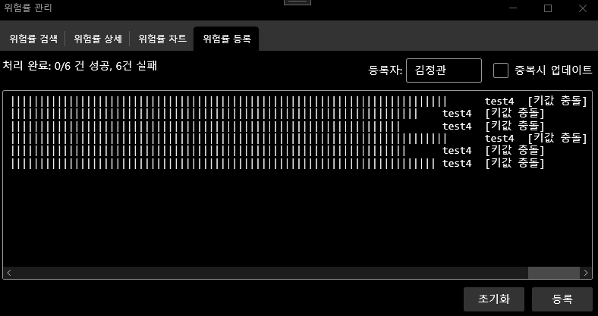

 |  |  |  |  |  |  |  |  |  | [키값 충돌]은 이미 동일한 위험률이 있을 경우에 나타납니다.
 |  |  |  |  |  |  |  |  |  | 위험률을 업데이트를 원한다면 '중복시 업데이트' 를 체크하고 다시 등록 버튼을 눌러 진행하십시오.
 |  |  |  |  |  |  |  |  |  | 그 외 실패사유의 경우 입력 양식이 정확한지에 대한 확인이 필요합니다.

4. 그 외 참고사항

[목록]
구분 | 회사명
손해보험 | 참조순보험요율
 | 메리츠화재해상보험
 | DB손해보험
 | 한화손해보험
 | MG손해보험
 | 흥국화재해상보험
 | 삼성화재해상보험
 | 현대해상화재보험
 | KB손해보험
 | 롯데손해보험
 | 서울보증보험
 | AXA손해보험
 | AIG손해보험
 | 에이스손해보험
 | 하나손해보험
 | 신한EZ손해보험
 | 미쓰이스미토모해상화재보험
 | 농협손해보험
 | 카카오페이손해보험
생명보험 | 참조순보험요율
 | 농협생명보험
 | 한화생명보험
 | ABL생명보험
 | 삼성생명보험
 | 흥국생명보험
 | 교보생명보험
 | 신한라이프
 | DB생명보험
 | KDB생명보험
 | 미래에셋생명보험
 | 동양생명보험
 | 메트라이프생명보험
 | 처브라이프생명보험
 | DGB생명보험
 | KB생명보험
 | 라이나생명보험
 | AIA생명보험
 | 하나생명보험
 | 푸본현대생명
 | BNP 파리바 카디프 생명보험
 | IBK연금보험

